字节跳动
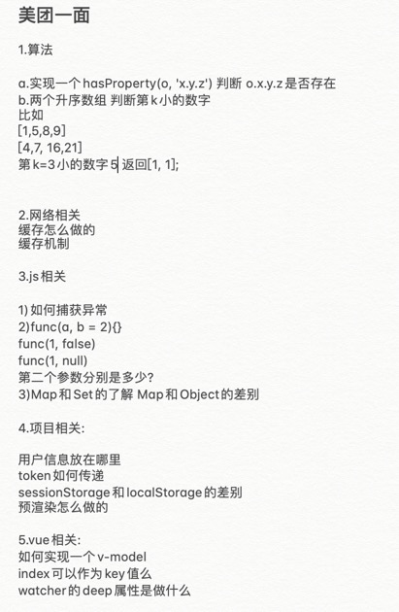
IES | Lark/People | 商业化 | 研发部 | 教育 | Data/广告
一面： window.onload 和 document.onload 的区别 HTTPS 校验过程 实现一个 render 方法进行模板字符串替换 模式匹配算法题 PWA 浏览器缓存机制 浏览器建立长连接 JS bridge 通信原理 xss csrf vue 中 computed 和 watch 的区别 css 实现文本单行截断、多行截断 二面： 函数节流 发布订阅模式 画项目架构图 消息队列 RPC redux 的作用 | 一面： 函数节流 实现 bind 方法 垂直水平居中 无序正整数数组，是否能找到 n 个数使得合为 sum 隐式类型转换 arguments 是数组么，如何转成数组 宏任务、微任务 闭包 二面： UDP 和 TCP 发布订阅模式 computed 实现原理 性能优化技巧 vue 双向绑定原理 FIS 插件的原理 virtual dom 的作用 vue 中的一个 tick 是什么，node 中的 tick 呢 |  | 给定一个只包括 '('，')'，'{'，'}'，'['，']' 的字符串，判断字符串是否有效。 =================== versions是一个项目的版本号列表，因多人维护，不规则 var versions=['1.45.0','1.5','6','3.3.3.3.3.3.3'] 要求从小到大排序，注意'1.45'比'1.5'大 var sorted=['1.5','1.45.0','3.3.3.3.3.3','6'] =================== setTimout promisify化 将setTimeout封装成promise名为delay，调用形式如下 delay(ms).then(() => console.log('print after ms')) |  | 1面 - 介绍自己做的项目，如何设计，具体逻辑 - 设计一个项目：假设现有一个编辑工作流的项目，可以参考类似绘制流程图这样的图形软件，应该如何设计，前后端设计可以想到的都可以说；后续扩展时发现（一个流程节点可以包含分支条件，如何取出数据流，如何数据清洗、筛选数据，节点中可以进行简单编程，支持多语言环境） - 写一个事件监听（on/off/emit/once），这里用到了哪个设计模式 - 还有什么想问的，问了问他们的做什么的 - ….好像没了….还聊了挺久 2面 - 还是简单介绍下自己的项目，担任什么角色，负责什么，根据你项目用到的语言、工具进行一些提问（比如，我这边问到了，IPC通信是如何封装的，进程之间如何通信，electron如何实现这种机制的） - 假设现在提出有一个项目需要你去推进，两种情况： - 一个是产品已提出一些需求，需要你来敲定时间和架构设计，你需要考虑哪些因素，怎样设计； - 一个是产品只提出一个设想，你如何完善整个需求，推进项目，如果你是大前端leader的情况呢？如何推进？ - 树的蛇形遍历 - 手写一下vue的双向绑定 - 谈了一下nodeJS的koa框架，express和koa有什么区别（我说没用过，就没继续这个话题） - http协议封装了什么，不是谈tcp的三次握手 - 平时会用什么进行前后端交互（restful，restful主要是什么） - 是否了解设计模式，常用的设计模式有哪些 - 还有什么想问的，又问了问他们做什么的，想招一些什么样子的人（技术过关，同时业务处理过程中有很多需要沟通的地方，而且因为项目特征可能有些需求只是一个点子，需要自己对它进行快速理解，可能平时接触AI、机器学习、广告策略，要有一定的基础吧） 3面 - 谈一谈做过的项目或者事情中遇到的难点，或者你觉得很有意义，很有成就感的事（还是聊项目） - 根据项目用到的东西进行了一些提问（因为有面试记录，所以会问到之前没有问到的） - 这里提到typescript，typescript对你的项目有哪些改进和影响；typescript高级用法是否了解，估计主要看你的了解有多深入，用的是否足够好，这里我了解很表面，需要系统的看一下 - 估计是上面的问题答的不够好，所以，问了下你自己觉得自己哪些方面比较擅长（JS基础、Vue框架、数据结构） - Vue框架（双向绑定的实现，3.0做了哪些扩展） - JS基础（一道题，主要考察原形链和this指针）类似: ```javascript function x() { getName = function(){ console.log('3') }; return this; } x.getName = function() { console.log('4') }; x.prototype.getName = function(){ console.log('5') }; var getName = function(){ console.log('1') }; function getName() { console.log('2') }; getName(); x().getName(); x.getName(); new x().getName(); ``` - 数据结构（双色图，输出其中的闭合图形及其面积）
## tt - 模板部分 - css部分 - 状态码 - 100-199 用于指定客户端响应相应的某些动作。 - 200-299 用于表示请求成功。 - 200 ok - 201 created - 202 accepted - 300-399 用于已经移动的文件并且常被包含在定位头信息中指定新的地址信息。 - 300 多重选择 - 301 moved permanently 新url在响应头信息location中给出 - 302 found/moved temporarily - 304 not modified - 400-499 用于指出客户端的错误。 - 400 bad request 语法错误 - 401 unauthorized 客户端在授权头信息中没有有效的身份信息时访问受到密码保护的页面 - 403 forbidden - 404 not found - 500-599 用于支持服务器错误 - jquery扩展 - $.getPageData = function () {} - $.fn.extend({mouse wheel: function () {})- jquery事件代理 - 原生实现：给父元素绑定事件，获取e.target，判断e.target是否是被代理的元素，如果是则执行 - bind（全部绑定一次）,live（先把元素存储为query对象，再代理;只能使用css选择器）,delegate（直接代理）,on 第一套： 1.项目模块的划分和划分标准；模块之间如何做到解耦；模块之间的通信、数据流向。 2.前端工程化，使用FIS对比grunt的差别和优势， FIS插件的细节问题（注册到哪个阶段）3.JS语言：typeof、Symbol类型的使用、判断全局变量、数组的判断。写码示范JS如何实现继承。 4.CSS：两列布局；CSS选择器及其优先级。 5.后端开发：简单了解。 6.移动端开发：点击穿透的问题。 7.HTTP协议，对于keep alive理解。 第二套： Ajax和jsonp的区别 事件冒泡及应用 对象原型，call apply bind 区别 盒模型 如何分三列等宽度显示 flex属性都代表什么意思 优化JS代码，给每个a元素都添加事件应用 第三套： 主要是基础问题加算法 1. 如何实现一个表单单选：性别○男○女和提交按钮，男为默认勾选，点击性别时focus到男女选项上 2. 提交的两种实现（input + type=submit, button+点击事件） 3. 点击事件具体js实现及Jquery对应的api 4. GET和POST对比 5. 不同浏览器的事件机制 6. CSS如何实现上下居中，包括内部文本垂直居中和整个块元素居中 7. JS跨域及解决方法 8. 浏览器不同tab之间通信 9. 简单的算法题 第四套： 1. React的flex的实现原理？ 2. Angular的双向数据绑定的实现原理？ 3. jquery的API有好多，有都看过么？ React，Angular，jquery是人选用过才有问的。 第五套 1.模块之间如何做到解耦：以事件来解耦，非最优。举了一个例子，将require变成init时候传入实例解耦的例子，说明其对这块有一定深入，但是其实质并非不用require就能解耦，这块并没有认识到。模块之间的通信、数据流向：通过mdediator层进行通信。总体来说，答的比较好。 2.前端工程化。使用了FIS，让其对比了与grunt的差别和优势，答的还可以。问了其写的一个FIS插件的细节问题（注册到哪个阶段）。 3. JS语言尚可：typeof（有错误）、Symbol类型的使用（答的不好）、判断全局变量（正确）、数组的判断（基本正确）。写码示范JS如何实现继承，写的比较烂。 4.CSS略差：两列布局，答的不好，用了margin又用padding，父元素用overflow:hidden不知道是为了解决什么问题。CSS选择器及其优先级，选择器答对，优先级有少许错误。 5.后端开发：简单了解。 6.移动端开发，问了一个点击穿透的问题，不了解。经验一般。 7.HTTP协议，基本上掌握的 | 头条EE前端面试题： 1、手写代码实现垂直水平居中 2、arguments是数组吗，如果不是，实现方法把它转换成数组 3、代码的执行结果 If( [] == false) console.log(1) If( {} == false) console.log(2) If( 0 == false) console.log(3) If( [1] == [1]) console.log(4) 6、手写代码实现bind 7、手写代码实现函数节流 8、从一个数组中，取出n个数字，使他们的和为sum，实现方法评价他们的时间复杂度/空间复杂度
一面： window.onload 和 document.onload 的区别 HTTPS 校验过程 实现一个 render 方法进行模板字符串替换 模式匹配算法题 PWA 浏览器缓存机制 浏览器建立长连接 JS bridge 通信原理 xss csrf vue 中 computed 和 watch 的区别 css 实现文本单行截断、多行截断 二面： 函数节流 发布订阅模式 画项目架构图 消息队列 RPC redux 的作用 | 一面： 函数节流 实现 bind 方法 垂直水平居中 无序正整数数组，是否能找到 n 个数使得合为 sum 隐式类型转换 arguments 是数组么，如何转成数组 宏任务、微任务 闭包 二面： UDP 和 TCP 发布订阅模式 computed 实现原理 性能优化技巧 vue 双向绑定原理 FIS 插件的原理 virtual dom 的作用 vue 中的一个 tick 是什么，node 中的 tick 呢 vue 自定义指令 vue 编译后是什么，runtime 的作用

腾讯
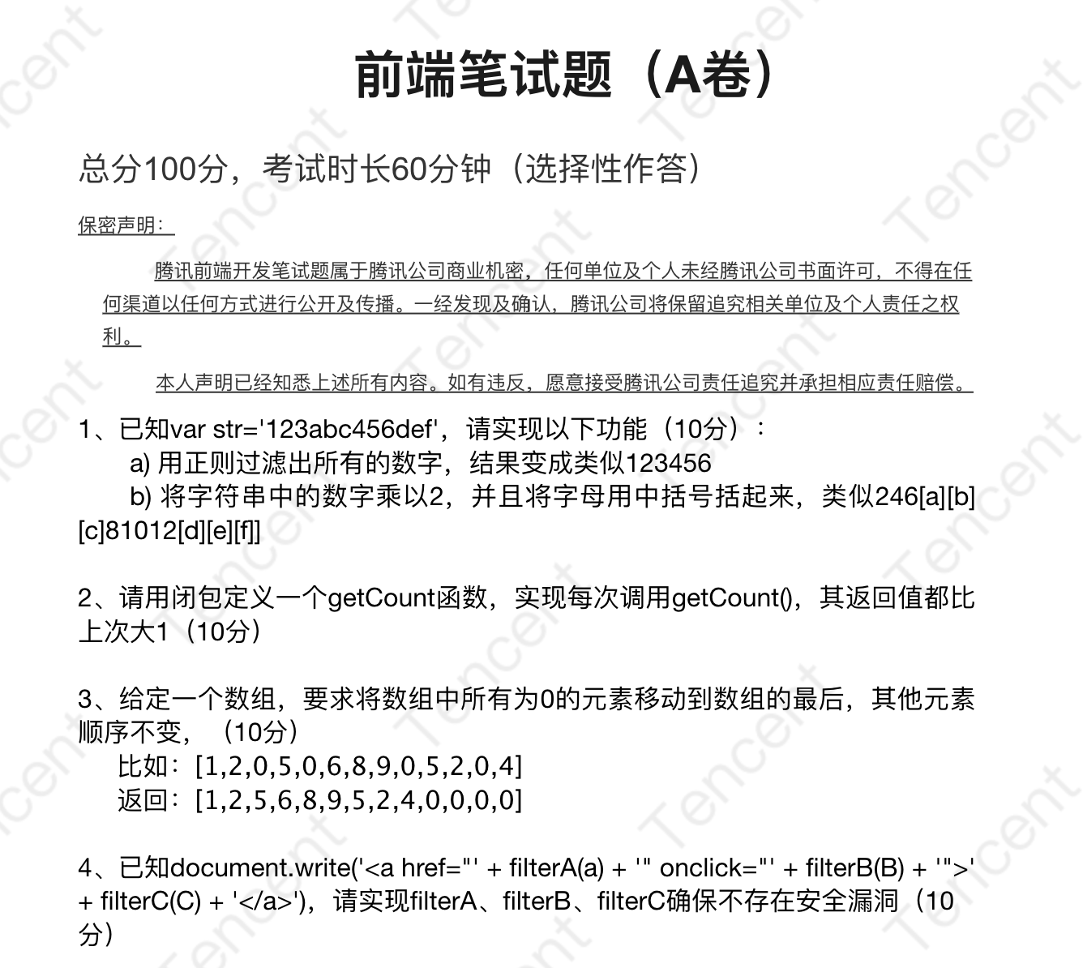 | 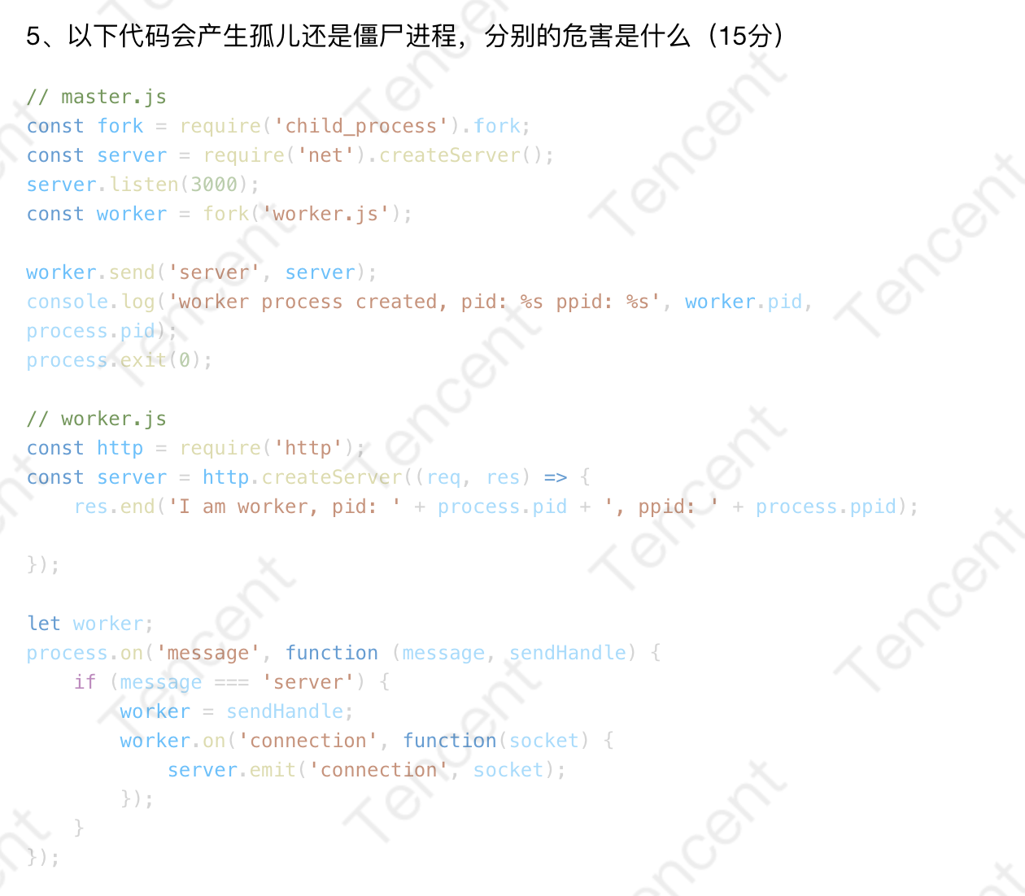 | 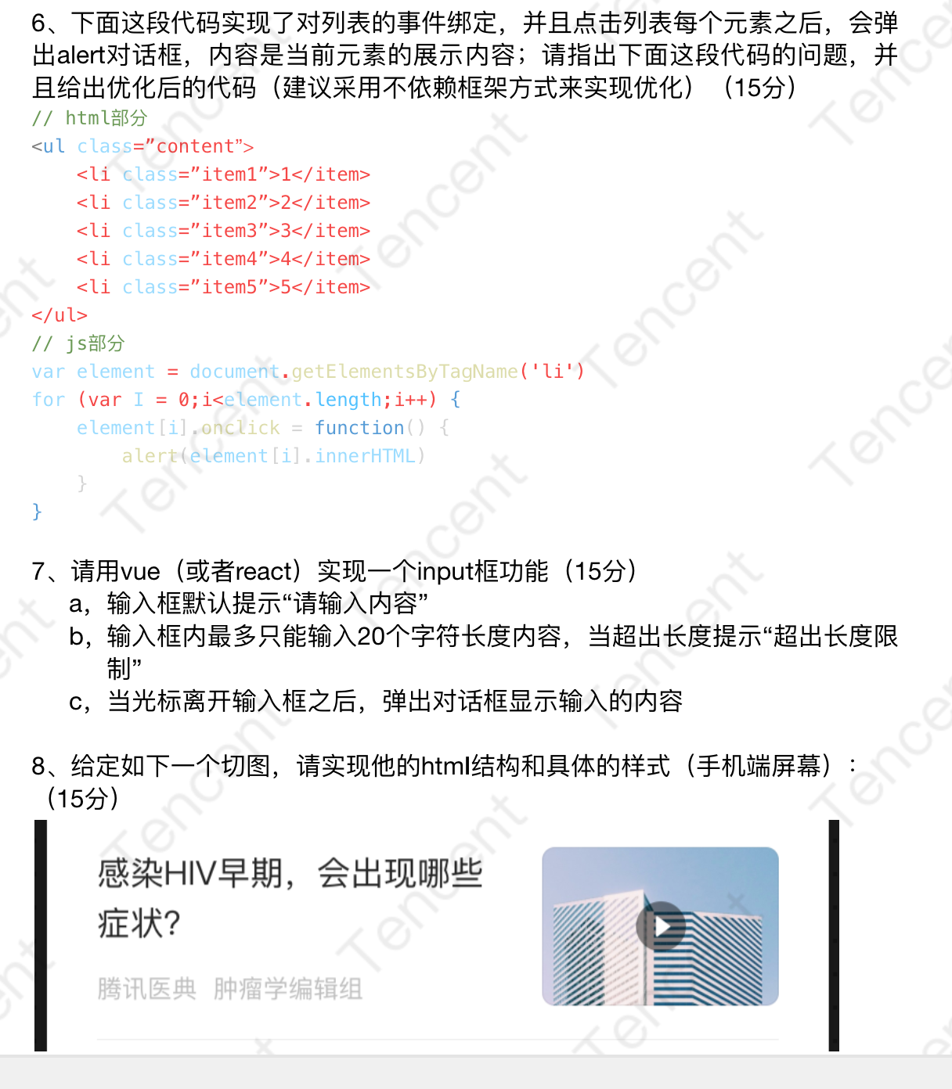

VIPKID
大米网校
1、JS执行机制。2、输出结果。3、call apply bind 都是做什么的？4、手动实现一个bind。5、图2 6、<keep-alive></keep-alive>的作用是什么? 相关生命周期？7、Vue 的双向数据绑定是如何实现的？8、从小到大进行排序 [5, [3,1], [4, [6,9 ]]] | 1、怎么创建bfc 2 、h5与app交互原理 3、怎么做ci、cd 4、介绍闭包 5、什么是作用域作用域链 6、说一下原型和原型链 7、Map、Set、weakMap、weakSet、object、Array区别以及set去重原理 8、vue生命周期 9、 seo优化方案 10、 函数节流、函数防抖的区别 11、call apply bind 都是做什么的？12、手动实现一个bind 13、node中间件是什么，怎么应用 14、node怎么错误处理方案 15、怎么做负载均衡 16、linux怎么查看日志 17、高效定位线上异常方案

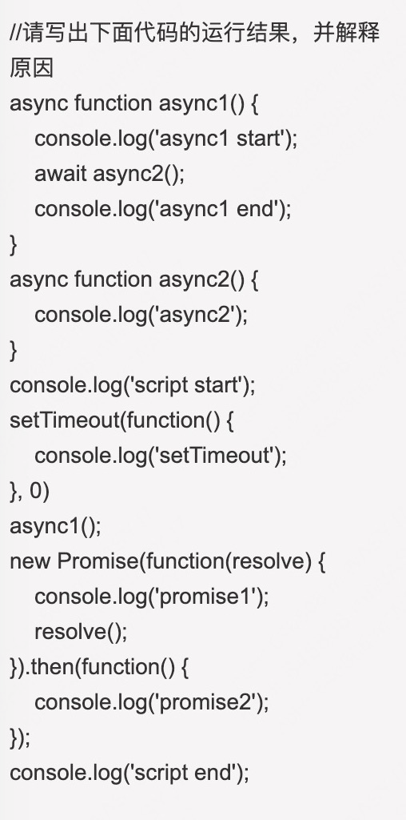
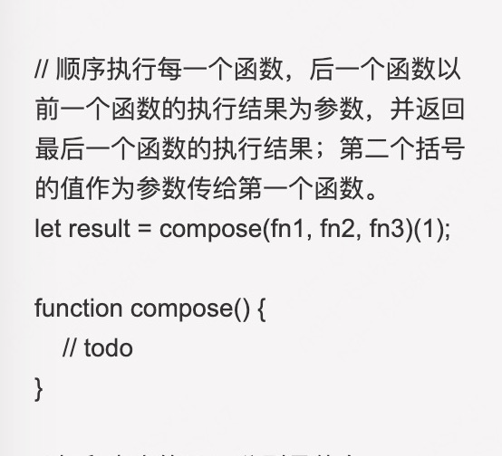
1. bfc是什么 2. z-index失效 3. 等高等宽的盒子，css如何实现，仅设置width的宽度 4. 常用的布局方法，flex有遇到哪些兼容性问题 5. 微前端有哪些方案 6. 白屏问题是什么，如何解决 7. vue 中 data为什么是函数返回形式，双向绑定是什么 8. vue双向绑定失效原因？ 9. RN中遇到过哪些坑吗？ 10. 防抖和节流是什么，如何实现 11. 未来3~5年的规划 12. 有什么问题问我 + 2面 1. vue双向绑定原理 2. vue diff原理 3. webpack是什么？原理 4. 团队管理方面的思考 5. 如何带人 + 3面 1. 继承的方法 2. vue3中的新特性是什么，有哪些优缺点 3. vuex原理 4. vue 性能优化方案 5. 闭包 6. 谈一谈 nextTick 的原理

UMU
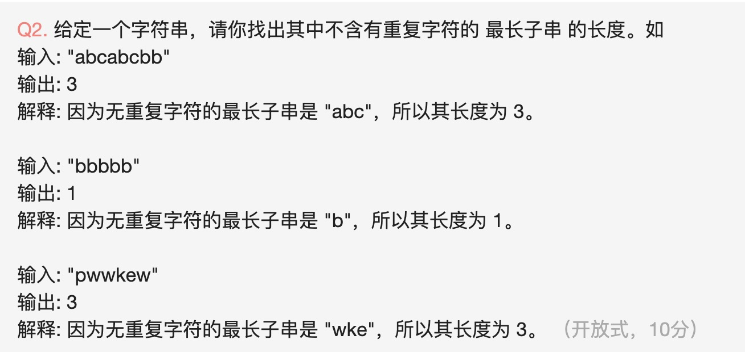 | 1、实现promise 2、实现二叉树diff 3.其余都是围绕项目讨论的 | 面试题更新 UMU-前端-一面 1 将一个html 元素转换成 虚拟dom节点，详述过程 2 angularJs1.0和vuex状态管理的区别，以及vuex 原理 3 angularJS到Vue的重构选型过程，为什么选型vue作为前端框架 4 vue diff算法详细描述
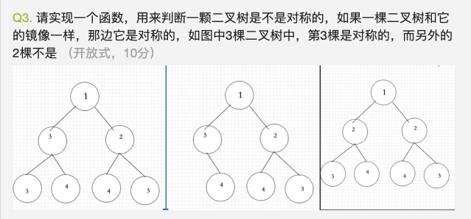 | 1.Promise的实现方式 2.二叉树的相等判断 3.太基础的知识 4.围绕项目问的
 | typescript动态类型检查 redis存储的结构 mysql的树结构 如何写express框架（有哪些注意事项）
其他是一些codereview注意事项啊，日常设计原则的 的题

天眼查
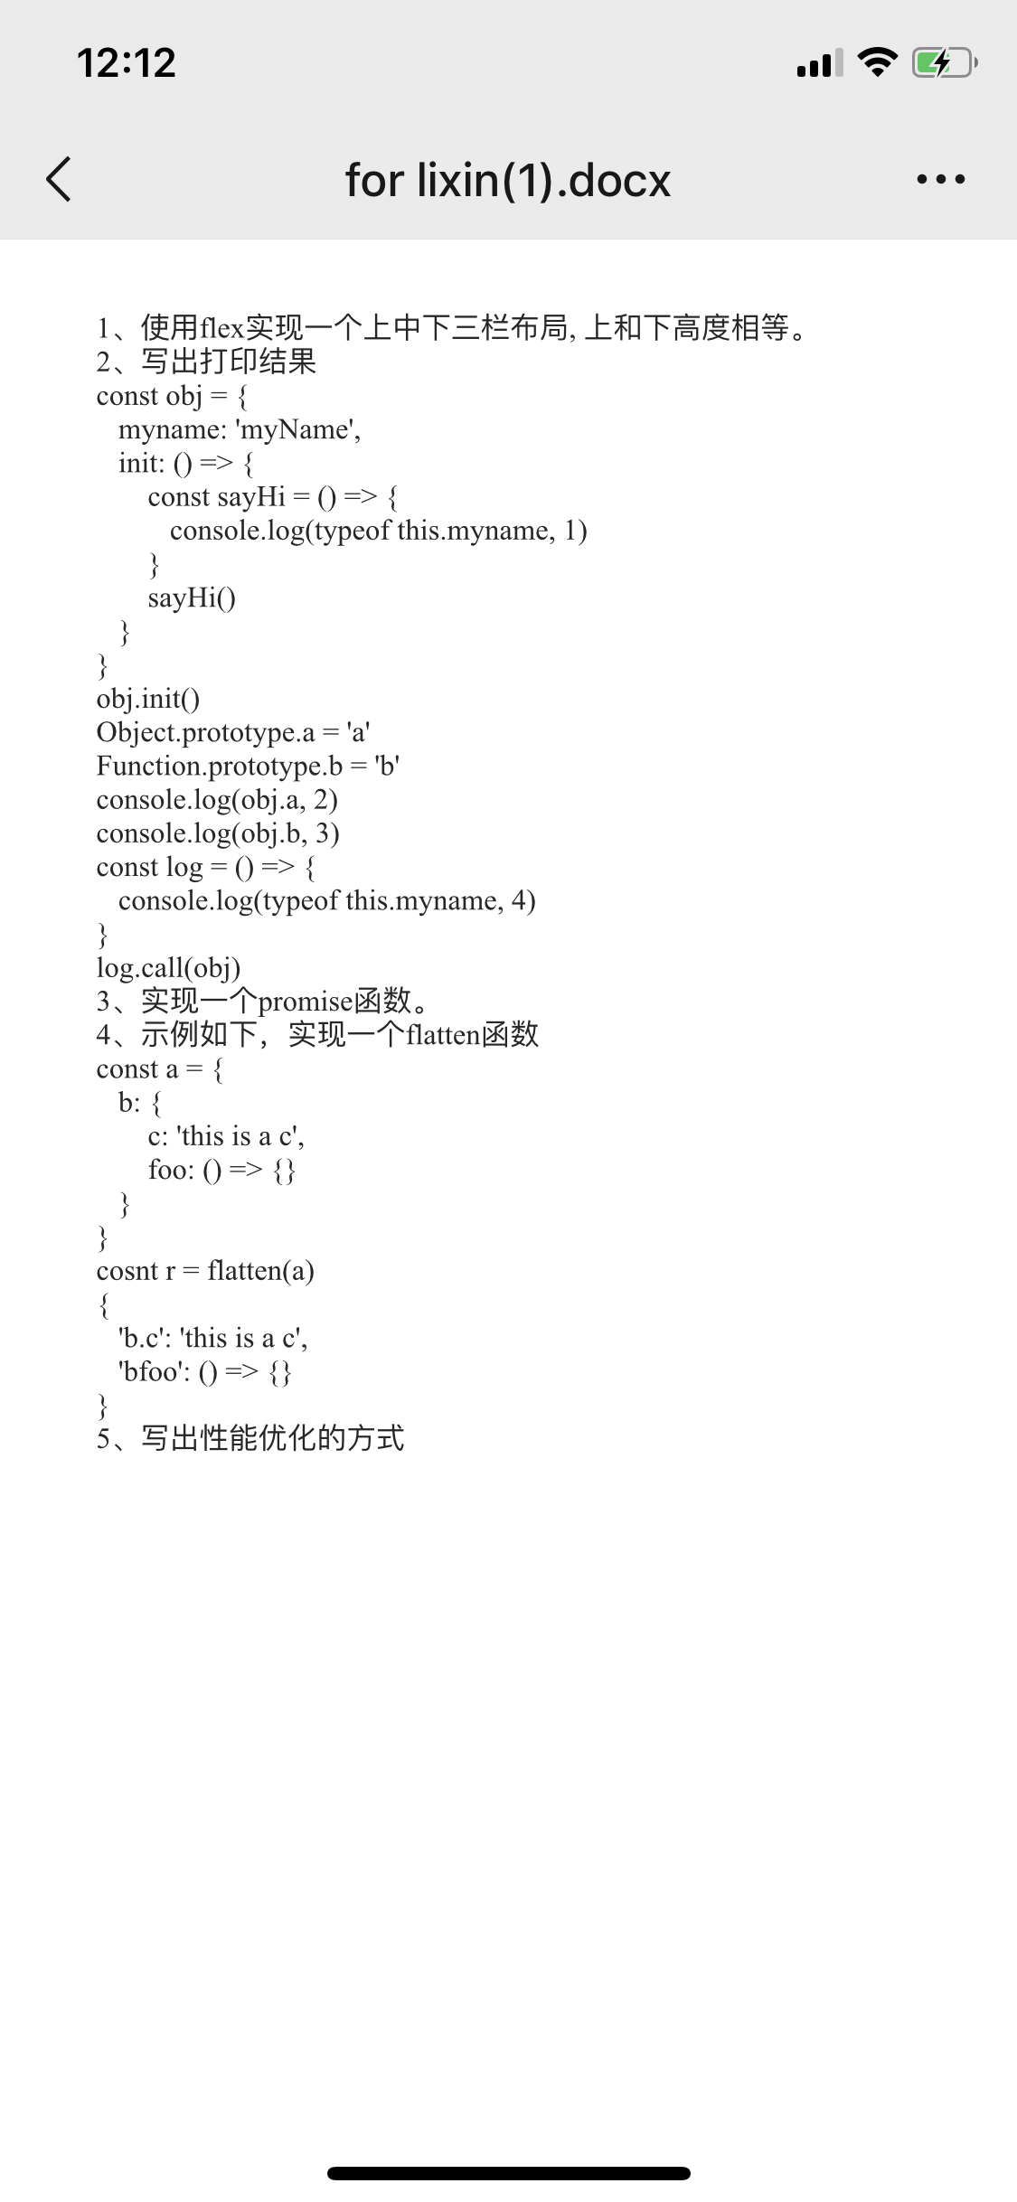 一面 基础数据类型 数组过滤方法 数组那些会改变原数组 哪些不会 数组具体方法都在什么场景用 深拷贝实现 浅拷贝实现 bind 用call实现 防抖和节流写法和解释 vue和react区别 this指向问题 http状态码 状态码代表意思 数组扁平化写法 多种 排序方法多种 二面 常用es6方法 父子组件传值 git地址 博客地址 双向绑定原理 vue生命周期 缓存机制 路由的hash和history不同 promise
继承原型链 创建私有变量 实现防抖和节流 设计热更新机制 描述模块化方案 描述虚拟dom
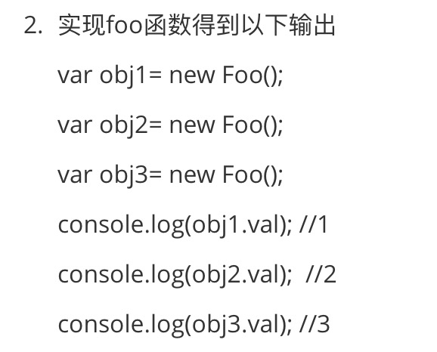

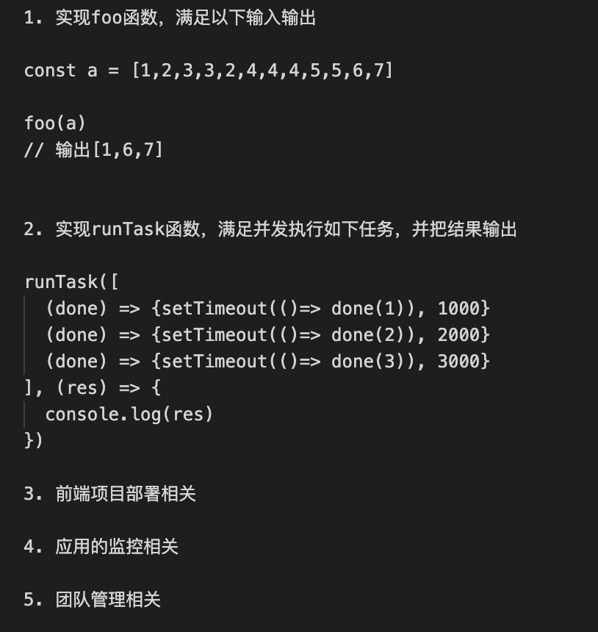

1.node中间件/模块引用机制 2.koa洋葱模型，ctx.next执行顺序 3.pm2如何实现多线程 4.pm2线程守护重启机制 5.浏览器输入url后经历的具体流程 6.浏览器页面渲染过程 7.回流和重绘，什么情况下触发 8.虚拟dom是什么，dom和虚拟dom分别存储在哪里 9.Vue2.0和Vue3.0对数据双向绑定的不同处理 10.实现一个方法function isTypeOf(target, type) {} 如果target的数据类型是type，则返回true，否则返回false target包含es6新增类型数据，type全小写字符串
/** * 识别某变量为对应类型，包含ES6最新的类型 * @param {*} target - 待识别的变量 * @param {String} type - 被判断的类型，全小写字符 * @returns {boolean} 是否为被判断的类型 */ function isType(target, type){} // 示例 let a = '111'; isType(a, 'string') 返回值为true isType(a, 'number') 返回值为false
1,自我介绍 2，浏览从地址栏输入url，到拿到响应结果，都经历了什么 3，http缓存机制，缓存协商，缓存校验，http状态码304,last-modify, etag是干什么的，两者区别。 4，浏览器渲染页面，遇到script会阻塞页面渲染，如何做到不阻塞，async和defer属性用法和区别 5，变量提升，函数声明for (var i = 0; i < 10; i++) { setTimeout(() => { console.log(i) }, 10);}如果打每一项i，应该怎么做 6，任务队列：什么是宏任务，什么是微任务。console.log('script start')async function async1() { await async2() console.log('async1 end')}async function async2() { console.log('async2 end')}async1()setTimeout(function() { console.log('setTimeout')}, 0)new Promise(resolve => { console.log('Promise') resolve()}) .then(function() { console.log('promise1') }) .then(function() { console.log('promise2') })console.log('script end’) 7，截流与防抖 8，二叉树遍历，算法：实现一个二叉树的深度const root = { val: 3, left: { val: 9 }, right: { val: 20, left: { val: 15, left: null, right: null }, right: { val: 7, left: null, right: null }, },}; // 3 9，函数递归调用，谈谈尾调优化 10，Promise都了解什么 11，localstorage和cookie的区别，大小限制都是多少
天眼查前端面试： 主要还是项目，项目方案，实现细节，问的不是很深，基本没有考察基础题目 代码题目： 1. let arr = [3,6,5,4,4,4,5,8] foo(arr) // [3,6,8] 2. 手写promise.all或者写最常使用的方法 3. [123,456,231,412]，个位数排序

